TUBERIA (2)
INSERTAR ACTIVIDAD
 |  | CUADRO COMPARATIVO DE PROVEEDORES |  |  |  |  |  | FF: | 2019-07-09
 |  |  |  |  |  |  |  | Código | IA-FO-PC013
 |  |  |  |  |  |  |  | Versión | 1
Depto.: |  | Ingeniería |  | Área: | Planeación y control |  |  | Fecha:

Proyecto: |  |  |  | Dirección: |  |  |  | N° Cotización:
Responsable: |  |  |  |  | Cargo:

CUADRO COMPARATIVO DE
Descripción del producto | Cant. | Und. | FERROSERVICE |  | MUNDO ALIANZA |  | TIENDAS |  | PAVCO |  | ALMACEN PANAMERICANO |  | COPAQUES |  | Costos objetivos
 |  |  | Valor unitario | Subtotal | Valor unitario | Subtotal | Valor unitario | Subtotal | Valor unitario | Subtotal | Valor unitario | Subtotal | Valor unitario | Subtotal | Proveedor | Menor valor | Subtotal
TUBERIA SANITARIO 2 X 6 METROS | 1 | UN | $ 35,500 | $ 35,500 | $ 34,167 | $ 34,167 | $ 42,915 | $ 1,523,482,500 | $ 38,459 | $ 38,459 | $ 38,323 | $ 38,323 | $ 40,585 | $ 40,585 | MUNDO ALIANZA | $ 34,167 | $ 34,167 | 28 | $1.00
TUBERIA SANITARIO 1 1/2 X 6 METROS | 1 | UN | $ 33,000 | $ 33,000 | $ 27,532 | $ 27,532 | $ 34,582 | $ 1,141,206,000 | $ 31,117 | $ 31,117 | $ 30,881 | $ 30,881 | $ 32,737 | $ 32,737 | MUNDO ALIANZA | $ 27,532 | $ 27,532 | 27 | $2.00
TUBERIA SANITARIO 3X 6 METROS | 1 | UN | $ 77,500 | $ 77,500 | $ 50,960 | $ 50,960 | $ 64,007 | $ 4,960,542,500 | $ 57,623 | $ 57,623 | $ 57,158 | $ 57,158 | $ 60,630 | $ 60,630 | MUNDO ALIANZA | $ 50,960 | $ 50,960 | 26 | $3.00
TUBERIA SANITARIO 4X 6 METROS | 1 | UN | $ 108,000 | $ 108,000 | $ 71,789 | $ 71,789 | $ 95,764 | $ 10,342,512,000 | $ 81,041 | $ 81,041 | $ 80,520 | $ 80,520 | $ 85,269 | $ 85,269 | MUNDO ALIANZA | $ 71,789 | $ 71,789 | 25 | $4.00
TUBERIA SANITARIO 6X 6 METROS | 1 | UN | $ 228,000 | $ 228,000 | $ 150,453 | $ 150,453 |  | $ - | $ 170,056 | $ 170,056 | $ 168,571 | $ 168,571 | $ 178,923 | $ 178,923 | MUNDO ALIANZA | $ 150,453 | $ 150,453 | 24 | $5.00
TUBERIA PSI DE 1/2 RD 9 X 6 METROS | 1 | UN | $ 15,000 | $ 15,000 | $ 10,626 | $ 10,626 | $ 12,504 | $ 187,560,000 | $ 12,071 | $ 12,071 | $ 11,918 | $ 11,918 | $ 12,703 | $ 12,703 | MUNDO ALIANZA | $ 10,626 | $ 10,626 | 23 | $6.00
TUBERIA PSI DE 3/4 RD 11 X 6 METROS | 1 | UN | $ 22,000 | $ 22,000 | $ 14,108 | $ 14,108 | $ 18,836 | $ 414,392,000 | $ 16,072 | $ 16,072 | $ 15,824 | $ 15,824 | $ 16,913 | $ 16,913 | MUNDO ALIANZA | $ 14,108 | $ 14,108 | 22 | $7.00
TUBERIA PSI DE 1 RD 13.5 X 6 METROS | 1 | UN | $ 29,500 | $ 29,500 | $ 19,118 | $ 19,118 | $ 30,766 | $ 907,597,000 | $ 21,686 | $ 21,686 | $ 21,444 | $ 21,444 | $ 22,823 | $ 22,823 | MUNDO ALIANZA | $ 19,118 | $ 19,118 | 21 | $8.00
TUBERIA PSI DE 1 1/2 RD 21 X 6 METROS | 1 | UN | $ 40,000 | $ 40,000 | $ 13,270 | $ 13,270 | $ 38,084 | $ 1,523,360,000 | $ 35,226 | $ 35,226 | $ 34,905 | $ 34,905 | $ 37,056 | $ 37,056 | MUNDO ALIANZA | $ 13,270 | $ 13,270 | 20 | $9.00
TUBERIA PSI DE 2 RD 21 X 6 METROS | 1 | UN | $ 61,000 | $ 61,000 | $ 47,608 | $ 47,608 | $ 53,538 | $ 3,265,818,000 | $ 54,016 | $ 54,016 | $ 53,399 | $ 53,399 | $ 56,829 | $ 56,829 | MUNDO ALIANZA | $ 47,608 | $ 47,608 | 19 | $10.00
TUBERIA PSI DE 2" 1/2 RD 21 X 6 METROS | 1 | UN | $ 143,000 | $ 143,000 | $ 91,390 | $ 91,390 | $ 156,875 | $ 22,433,125,000 | $ 103,460 | $ 103,460 | $ 102,505 | $ 102,505 | $ 108,858 | $ 108,858 | MUNDO ALIANZA | $ 91,390 | $ 91,390 | 18 | $11.00
TUBERIA PSI DE 3 RD 21 X 6 METROS | 1 | UN | $ 169,000 | $ 169,000 | $ 107,300 | $ 107,300 | $ 169,876 | $ 28,709,044,000 | $ 121,521 | $ 121,521 | $ 120,350 | $ 120,350 | $ 127,857 | $ 127,857 | MUNDO ALIANZA | $ 107,300 | $ 107,300 | 17 | $12.00
 |  |  |  | $ - |  | $ - |  | $ - |  | $ - |  | $ - |  | $ - | 0 | $ - | $ - | 16 | $13.00
 |  |  |  | $ - |  | $ - |  | $ - |  | $ - |  | $ - |  | $ - | 0 | $ - | $ - | 15 | $14.00
 |  |  |  | $ - |  | $ - |  | $ - |  | $ - |  | $ - |  | $ - | 0 | $ - | $ - | 14 | $15.00
 |  |  |  |  |  |  |  |  |  |  |  |  |  |  |  |  |  | 13 | $16.00
Subtotal |  |  |  | $ 961,500.00 |  | $ 638,321.00 |  | $ 75,408,639,000.00 |  | $ 742,348.00 |  | $ 735,798.00 |  | $ 781,183.00 |  |  | $ 638,321.00 | 12 | $17.00
Descuento |  |  | 0% | $ 0.00 | 0% | $ 0.00 | 0% | $ 0.00 | 0% | $ 0.00 | 0% | $ 0.00 | 0% | $ 0.00 |  | 0% | $ 0.00 | 11 | $18.00
Iva 19% |  |  | 19% | $ 182,685.00 | 19% | $ 121,280.99 | 19% | $ 14,327,641,410.00 | 19% | $ 141,046.12 | 19% | $ 139,801.62 | 19% | $ 0.00 |  | 19% | $ 121,280.99 | 10 | $19.00
Total |  |  |  | $ 1,144,185.00 |  | $ 759,601.99 |  | $ 89,736,280,410.00 |  | $ 883,394.12 |  | $ 875,599.62 |  | $ 781,183.00 |  |  | $ 759,601.99 | 9 | $20.00
Transporte |  |  |  |  |  |  |  |  |  |  |  |  |  |  |  |  |  | 8 | $21.00
Iva sobre utilidad (19%) |  |  |  |  |  |  |  |  |  |  |  |  |  |  |  |  |  | 7 | $22.00
Formas de pago |  |  |  |  |  |  |  |  |  |  |  |  |  |  |  |  |  | 6 | $23.00
Tiempo de entrega |  |  |  |  |  |  |  |  |  |  |  |  |  |  |  |  |  | 5 | $24.00
Observaciones |  |  |  |  | MARCA GERFOR |  | GERRFOR Y DURMA |  |  |  |  |  |  |  |  |  |  | 4 | $25.00
 |  |  |  |  |  |  |  |  |  |  |  |  |  |  |  |  |  | 3 | $26.00
Información del proveedor |  |  |  |  |  |  |  |  |  |  |  |  |  |  |  |  |  | 2 | $27.00
Nombre o razón social |  |  | FERROSERVICE |  | MUNDO ALIANZA |  | TIENDAS |  | PAVCO |  | ALMACEN PANAMERICANO |  | COPAQUES |  |  |  |  | 1 | $28.00
Cédula o NIT
Ciudad
Dirección
Teléfono
Nombre de contacto
Correo electrónico
Participación (%) |  |  | 0% |  | 100% |  | 0% |  | 0% |  | 0% |  | 0%

Decisión final
Reponsable de la decisión

PAVCO
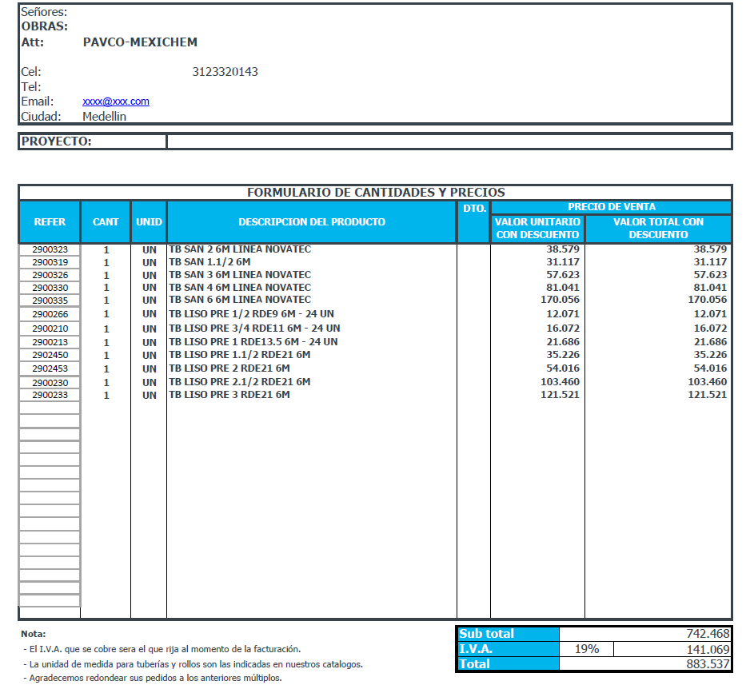

TIENDAS
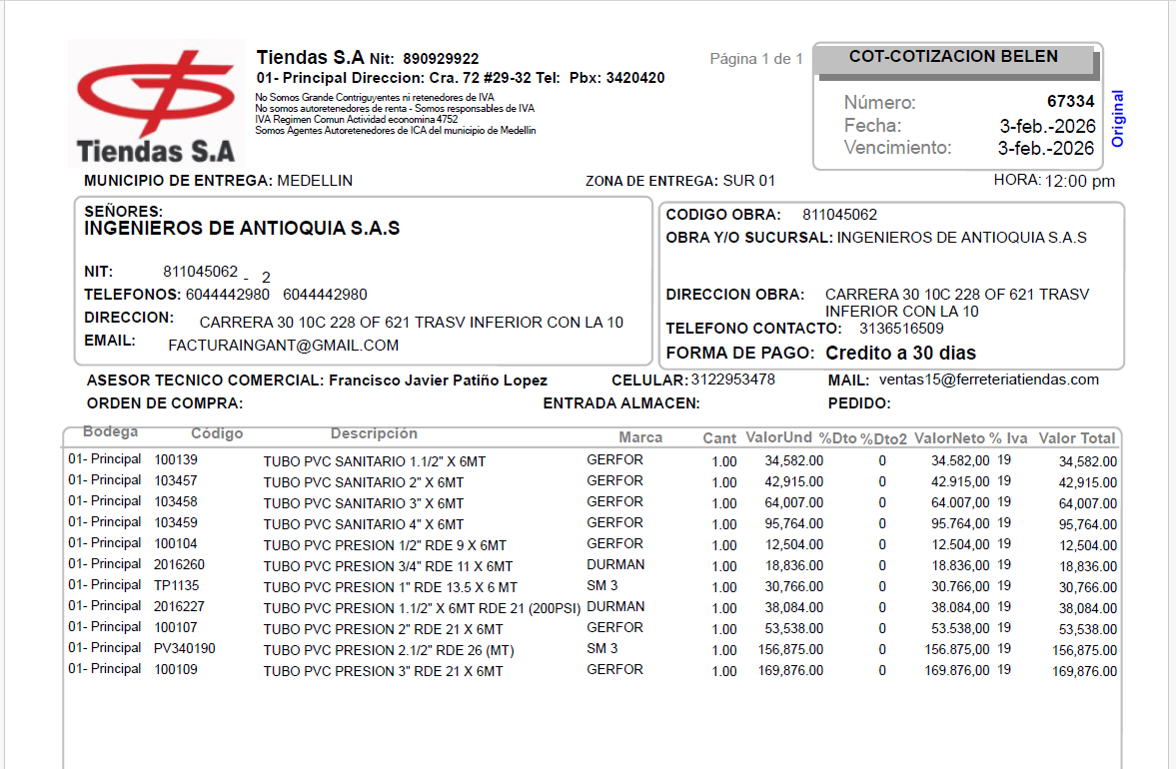

COPAQUES
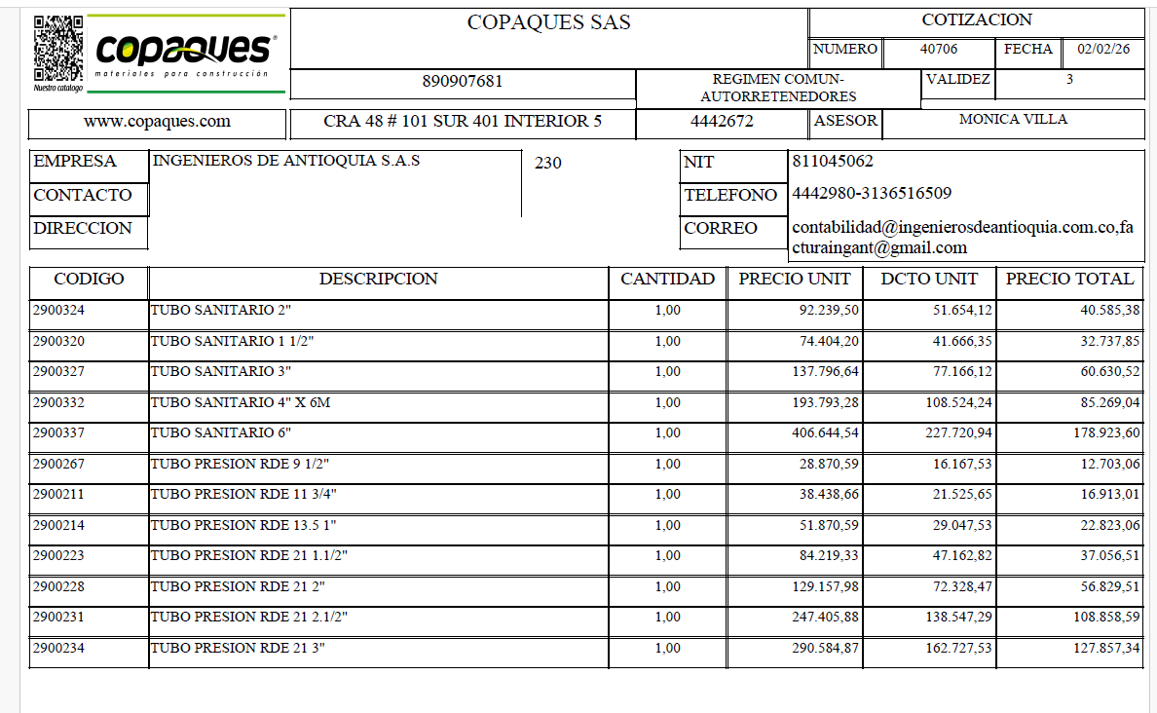

PANAMERICANO
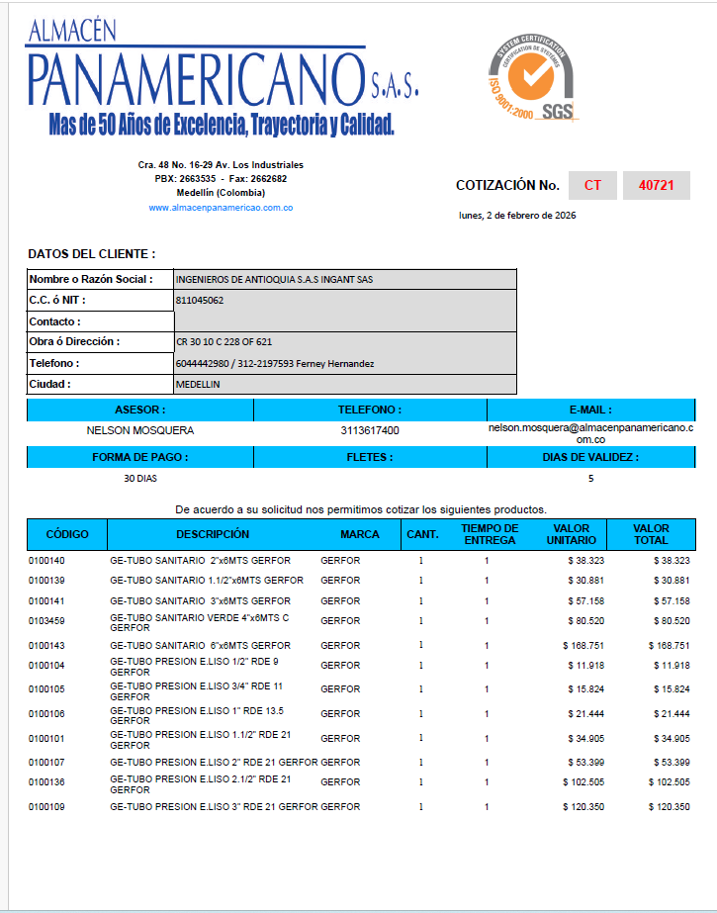

MUNDO ALIANZA
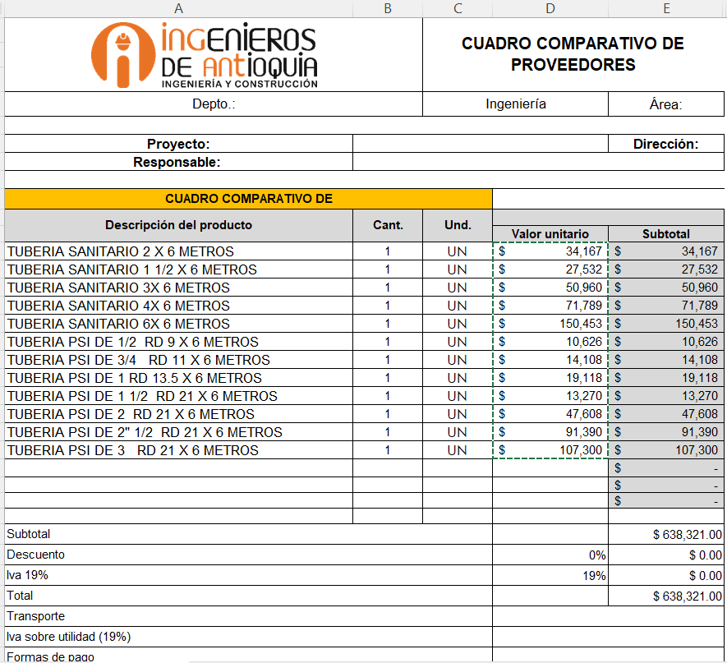

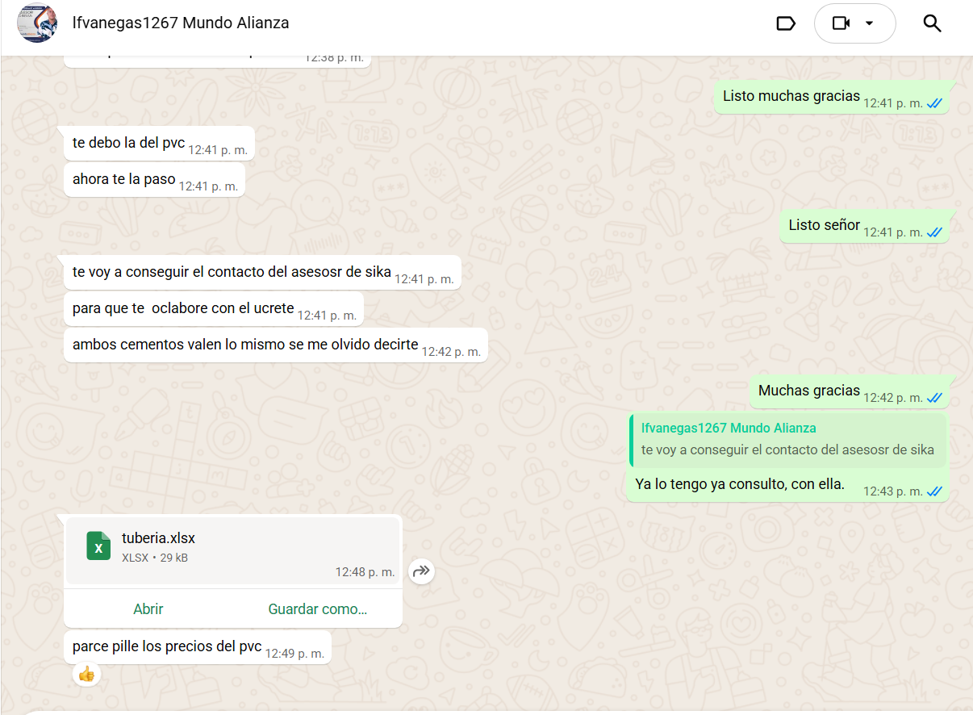

FERROSERVICE
